REAL
Resultados obtidos com OTA's reais | Modelo utilizado para representação
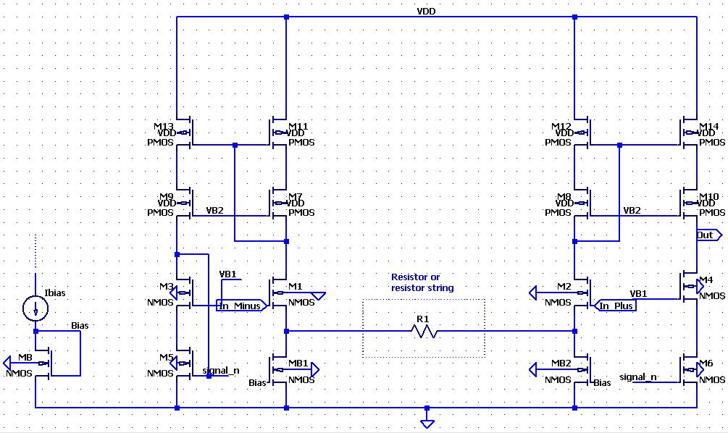
SECTION 1
SECTION 5

SECTION 2
SECTION 6

SECTION 3
SECTION 7

SECTION 4
SECTION 8

